UCFormat - Quản lí kho
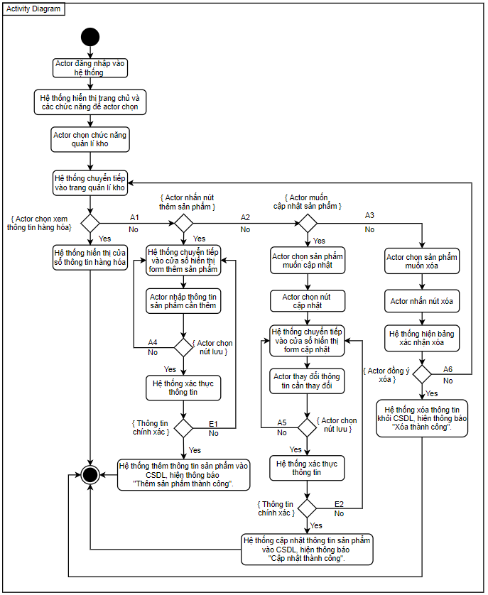
Use Case Number: | UC6
Use Case Name: | Quản lí kho
Actor (s): | Nhân viên
Maturity: | Focused
Summary: | Xem thông tin hàng hoá trong kho, thêm / cập nhật / xóa chi tiết hàng hoá.
Basic Course of Events: | Actor Action | System Response
 | 1. Actor đăng nhập vào hệ thống
 |  | 2. Hệ thống hiển thị trang chủ và các chức năng để actor chọn.
 | 3. Actor chọn chức năng quản lí kho
 |  | 4. Hệ thống chuyển tiếp vào trang quản lí kho
 | 5. Actor chọn xem thông tin hàng hóa. A1, A2, A3
 |  | 6. Hệ thống hiển thị cửa sổ thông tin hàng hóa, use case kết thúc tại đây.

Alternative Paths: | A1.
 | Actor Action | System Response
 | 1. Actor nhấn nút Thêm sản phẩm
 |  | 2. Hệ thống hiển thị form thêm sản phẩm
 | 3. Actor nhập thông tin sản phẩm cần thêm
 | 4. Actor chọn nút Lưu. A4.
 |  | 5. Hệ thống xác thực thông tin. E1.
 |  | 6. Hệ thống lưu thông tin sản phẩm vào cơ sở dữ liệu, hiện thông báo "Thêm sản phẩm thành công". Use case kết thúc tại đây.

 | A2.
 | Actor Action | System Response
 | 1. Actor chọn sản phẩm cần cập nhật.
 | 2. Actor chọn nút Cập nhật
 |  | 3. Hệ thống chuyển tiếp vào cửa sổ hiển thị form cập nhật
 | 4. Actor thay đổi thông tin cần thay đổi.
 | 5. Actor quản lí chọn nút Lưu. A5.
 |  | 6. Hệ thống xác thực thông tin. E2.
 |  | 7. Hệ thống cập nhật thông tin sản phẩm vào cơ sở dữ liệu, hiện thông báo "Cập nhật thành công". Use case kết thúc tại đây.
 | A3.
 | Actor Action | System Response
 | 1. Actor chọn sản phầm cần xóa.
 | 2. Actor chọn nút Xóa
 |  | 3. Hệ thống hiển thị bảng xác nhận xóa
 | 4. Actor chọn nút đồng ý xóa, A6.
 |  | 5. Hệ thống xóa các sản phẩm khỏi CSDL, hiện thông báo "Xóa thành công". Use case kết thúc tại đây.

 | A4. Actor nhấn vào nút Hủy, quay về bước 2 của A1.

 | A5. Actor nhấn vào nút Hủy, quay về bước 2 của A2.

 | A6. Actor không đồng ý xóa, quay về bước 4 basic course.

Exception Paths: | E1. Hệ thống hiện thông báo thông tin sai qui định, quay về bước 2 của A1

 | E2. Hệ thống hiện thông báo thông tin sai qui định, quay về bước 3 của A2

Extension Points: | None
Triggers: | Actor muốn thêm hàng hóa, xem thông tin hàng hóa, cập nhật chi tiết hàng hóa
Assumptions: | Actor có đủ quyền hạn.
Preconditions: | Thông tin hàng hóa đã được nhập vào cơ sở dữ liệu của hệ thống.
Post Conditions: | Actor xem/thêm/cập nhật được thông tin hàng hóa.
Reference: Business Rules: | None
Author (s): | Mẫn Đạt
Date: | 2020-11-23

